상품제안서
벽걸이 특 2절 달력 (독판 - 주문 제작형) | 상품코드: F05989

 |  |  |  |  |  |  | 02-412-0044 | www.easy1.co.kr
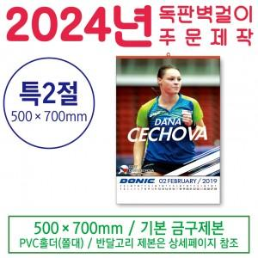

【상세/제작정보】 | .

【인쇄/포장옵션】 | 풀칼라 / 포장불가능

【공급단가】 | 수량 | 500~ | 1,000~ | 3,000~ | 5,000~ | 10,000~
*VAT별도 | 단가 | 4,180원 | 4,030원 | 3,870원 | 3,720원 | 3,620원

【상품 URL】 | http://www.easy1.co.kr/src/goods_detail.php?gdno=5989

